訓練コース内容
訓練コース内容
識別コード | ２４Ｌ０４０３ | 訓練コース番号 | 5-06-27-207-05-0079
訓練科名 | 長期高度人材育成コース 介護福祉士養成コース（２年）
訓練期間 | 令和６年４月１日（月）～令和８年３月３１日（火）
訓練実施校名 | 関西社会福祉専門学校
所在地 | 大阪市阿倍野区帝塚山１丁目２－２７
電話番号 | ０６－６６２４－２５１８ | 受付時間 | ９時～１８時
事前説明会日時 | 2月9日（金）10時～11時・14時～15時/2月13日（火）10時～11時・14時～15時
 | 2月15日（木）10時～11時・14時～15時/2月17日（土）14時～15時
 | 2月19日（月）10時～11時・14時～15時/2月22日（木）10時～11時・14時～15時
 | 2月28日（水）10時～11時・14時～15時
選考試験日 | 3月12日（火）
試験科目 | 面接
入校に必要な 最終学歴 | 高等学校卒業資格もしくは同等資格以上
最寄り駅 | 阪堺上町線 姫松駅（徒歩２分・距離０．２ｋｍ）
 | 南海高野線 帝塚山駅（徒歩１０分・距離０．８ｋｍ）
 | Osaka Metro御堂筋線 西田辺駅（徒歩１５分・距離１．０ｋｍ）
備考

【最寄り駅からの地図】
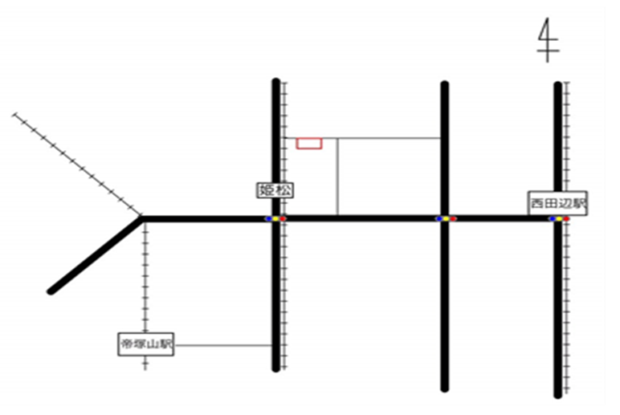
関西社会福祉専門学校

